SISB_Data_Stats_Formules
Nombre d'entrées et de prêts physiques à la Bibliothèque
par jour; année 2026 |  |  |  |  | =SEQUENCE(1;NombreJours;DateDebut;1)

Jours | 2026-01-01 | 2026-01-02 | 2026-01-03 | 2026-01-04 | 2026-01-05 | 2026-01-06 | 2026-01-07 | 2026-01-08 | 2026-01-09 | 2026-01-10 | 2026-01-11 | 2026-01-12 | 2026-01-13 | 2026-01-14 | 2026-01-15 | 2026-01-16 | 2026-01-17 | 2026-01-18 | 2026-01-19 | 2026-01-20 | 2026-01-21 | 2026-01-22 | 2026-01-23 | 2026-01-24 | 2026-01-25 | 2026-01-26 | 2026-01-27 | 2026-01-28 | 2026-01-29 | 2026-01-30 | 2026-01-31 | 2026-02-01 | 2026-02-02 | 2026-02-03 | 2026-02-04 | 2026-02-05 | 2026-02-06 | 2026-02-07 | 2026-02-08 | 2026-02-09 | 2026-02-10 | 2026-02-11 | 2026-02-12 | 2026-02-13 | 2026-02-14 | 2026-02-15 | 2026-02-16 | 2026-02-17 | 2026-02-18 | 2026-02-19 | 2026-02-20 | 2026-02-21 | 2026-02-22 | 2026-02-23 | 2026-02-24 | 2026-02-25 | 2026-02-26 | 2026-02-27 | 2026-02-28 | 2026-03-01 | 2026-03-02 | 2026-03-03 | 2026-03-04 | 2026-03-05 | 2026-03-06 | 2026-03-07 | 2026-03-08 | 2026-03-09 | 2026-03-10 | 2026-03-11 | 2026-03-12 | 2026-03-13 | 2026-03-14 | 2026-03-15 | 2026-03-16 | 2026-03-17 | 2026-03-18 | 2026-03-19 | 2026-03-20 | 2026-03-21 | 2026-03-22 | 2026-03-23 | 2026-03-24 | 2026-03-25 | 2026-03-26 | 2026-03-27 | 2026-03-28 | 2026-03-29 | 2026-03-30 | 2026-03-31 | 2026-04-01 | 2026-04-02 | 2026-04-03 | 2026-04-04 | 2026-04-05 | 2026-04-06 | 2026-04-07 | 2026-04-08 | 2026-04-09 | 2026-04-10 | 2026-04-11 | 2026-04-12 | 2026-04-13 | 2026-04-14 | 2026-04-15 | 2026-04-16 | 2026-04-17 | 2026-04-18 | 2026-04-19 | 2026-04-20 | 2026-04-21 | 2026-04-22 | 2026-04-23 | 2026-04-24 | 2026-04-25 | 2026-04-26 | 2026-04-27 | 2026-04-28 | 2026-04-29 | 2026-04-30 | 2026-05-01 | 2026-05-02 | 2026-05-03 | 2026-05-04 | 2026-05-05 | 2026-05-06 | 2026-05-07 | 2026-05-08 | 2026-05-09 | 2026-05-10 | 2026-05-11 | 2026-05-12 | 2026-05-13 | 2026-05-14 | 2026-05-15 | 2026-05-16 | 2026-05-17 | 2026-05-18 | 2026-05-19 | 2026-05-20 | 2026-05-21 | 2026-05-22
Entrées physiques | 554 | 515 | 462 | 428 | 408 | 387 | 356 | 331 | 290 | 262 | 231 | 223 | 223 | 233 | 259 | 295 | 328 | 354 | 403 | 441 | 467 | 500 | 531 | 567 | 592 | 613 | 615 | 618 | 574 | 549 | 526 | 482 | 495 | 510 | 454 | 428 | 387 | 351 | 326 | 300 | 336 | 367 | 382 | 297 | 297 | 300 | 321 | 359 | 410 | 441 | 472 | 495 | 515 | 536 | 551 | 567 | 592 | 623 | 649 | 679 | 705 | 715 | 715 | 695 | 469 | 482 | 500 | 531 | 554 | 567 | 562 | 538 | 513 | 500 | 479 | 297 | 297 | 313 | 579 | 618 | 649 | 685 | 708 | 721 | 738 | 751 | 767 | 777 | 797 | 818 | 833 | 851 | 864 | 879 | 895 | 933 | 954 | 982 | 567 | 592 | 608 | 631 | 641 | 644 | 744 | 713 | 679 | 659 | 631 | 613 | 587 | 551 | 523 | 497 | 474 | 449 | 487 | 513 | 541 | 562 | 521 | 487 | 472 | 462 | 505 | 538 | 574 | 600 | 641 | 669 | 713 | 744 | 782 | 679 | 685 | 682 | 377 | 395 | 913 | 500 | 479 | 441
Prêts physiques | 972 | 960 | 945 | 914 | 883 | 849 | 799 | 776 | 745 | 714 | 664 | 618 | 572 | 529 | 510 | 510 | 510 | 514 | 514 | 529 | 541 | 553 | 556 | 560 | 579 | 622 | 664 | 691 | 553 | 499 | 460 | 383 | 422 | 441 | 364 | 326 | 314 | 303 | 322 | 368 | 414 | 456 | 491 | 360 | 322 | 291 | 268 | 253 | 253 | 256 | 287 | 314 | 349 | 376 | 406 | 422 | 445 | 460 | 468 | 479 | 537 | 606 | 645 | 695 | 799 | 841 | 853 | 853 | 860 | 860 | 829 | 806 | 787 | 787 | 776 | 599 | 622 | 626 | 995 | 991 | 976 | 941 | 910 | 864 | 833 | 791 | 753 | 714 | 668 | 603 | 553 | 514 | 476 | 460 | 426 | 399 | 368 | 337 | 406 | 383 | 337 | 291 | 253 | 241 | 229 | 229 | 222 | 203 | 191 | 191 | 183 | 183 | 183 | 176 | 160 | 137 | 149 | 149 | 149 | 141 | 126 | 110 | 99 | 60 | 95 | 103 | 103 | 106 | 106 | 106 | 106 | 106 | 106 | 87 | 53 | 29 | 258 | 254 | 415 | 958 | 950 | 927

Pour afficher une formule =FORMULETEXTE(C12)
Début du comptage | 2026-01-01
Fin du comptage | 2026-05-22 |  | =MAX(PlageDates)

Evolution du nombre d'entrées et de prêts physiques à la Bibliothèque01.01.2026..23.05.2026
Nombre de jours contrôlés | 142 |  | =NB(PlageEntrees)

Nombre total
Entrées | 77,054 |  | =SOMME(PlageEntrees)
Prêts | 67,922 |  | =SOMME(PlagePrets)

Moyenne par jour
Entrées | 543 |  | =MOYENNE(PlageEntrees)
Prêts | 478 |  | =MOYENNE(PlagePrets)

Valeur médiane
Entrées | 533 |  | =MEDIANE(PlageEntrees)
Prêts | 460 |  | =MEDIANE(PlagePrets)

Max
Nombre max d'entrées sur une journée | 982 |  | =MAX(PlageEntrees)
Jour avec le plus d'entrées | 2026-04-08 |  | =RECHERCHEX(MaxEntrees;PlageEntrees;PlageDates)

Nombre max de prêts sur une journée | 995 |  | =MAX(PlagePrets)
Jour avec le plus de prêts | 2026-03-20 |  | =RECHERCHEX(MaxPrets;PlagePrets;PlageDates)

Min
Nombre min d'entrées sur une journée | 223 |  | =MIN(PlageEntrees)
Jour avec le moins d'entrées | 2026-01-12 |  | =RECHERCHEX(MinEntrées;PlageEntrees;PlageDates)

Nombre min de prêts sur une journée | 29 |  | =MIN(PlagePrets)
Jour avec le moins de prêts | 2026-05-16 |  | =RECHERCHEX(MinPrets;PlagePrets;PlageDates)

Etendue
Etendue - entrées | 759 |  | =MAX(PlageEntrees)-MIN(PlageEntrees)
Etendue - prêts | 965 |  | =MAX(PlagePrets) - MIN(PlagePrets)

 |  |  |  |  |  | 11

SISB_Data_Viz
Evolution du nombre d'entrées et de prêts physiques à la Bibliothèque01.01.2026..23.05.2026
 | Entrées physiques | Prêts physiques
1/1/2026 | 554 | 972
1/2/2026 | 515 | 960
1/3/2026 | 462 | 945
1/4/2026 | 428 | 914
1/5/2026 | 408 | 883
1/6/2026 | 387 | 849
1/7/2026 | 356 | 799
1/8/2026 | 331 | 776
1/9/2026 | 290 | 745
1/10/2026 | 262 | 714
1/11/2026 | 231 | 664
1/12/2026 | 223 | 618
1/13/2026 | 223 | 572
1/14/2026 | 233 | 529
1/15/2026 | 259 | 510
1/16/2026 | 295 | 510
1/17/2026 | 328 | 510
1/18/2026 | 354 | 514
1/19/2026 | 403 | 514
1/20/2026 | 441 | 529
1/21/2026 | 467 | 541
1/22/2026 | 500 | 553
1/23/2026 | 531 | 556
1/24/2026 | 567 | 560
1/25/2026 | 592 | 579
1/26/2026 | 613 | 622
1/27/2026 | 615 | 664
1/28/2026 | 618 | 691
1/29/2026 | 574 | 553
1/30/2026 | 549 | 499
1/31/2026 | 526 | 460
2/1/2026 | 482 | 383
2/2/2026 | 495 | 422
2/3/2026 | 510 | 441
2/4/2026 | 454 | 364
2/5/2026 | 428 | 326
2/6/2026 | 387 | 314
2/7/2026 | 351 | 303
2/8/2026 | 326 | 322
2/9/2026 | 300 | 368
2/10/2026 | 336 | 414
2/11/2026 | 367 | 456
2/12/2026 | 382 | 491
2/13/2026 | 297 | 360
2/14/2026 | 297 | 322
2/15/2026 | 300 | 291
2/16/2026 | 321 | 268
2/17/2026 | 359 | 253
2/18/2026 | 410 | 253
2/19/2026 | 441 | 256
...
Evolution du nombre d'entrées et de prêts physiques à la Bibliothèque01.01.2026..23.05.2026
 | Entrées physiques | Prêts physiques
1/1/2026 | 554 | 972
1/2/2026 | 515 | 960
1/3/2026 | 462 | 945
1/4/2026 | 428 | 914
1/5/2026 | 408 | 883
1/6/2026 | 387 | 849
1/7/2026 | 356 | 799
1/8/2026 | 331 | 776
1/9/2026 | 290 | 745
1/10/2026 | 262 | 714
1/11/2026 | 231 | 664
1/12/2026 | 223 | 618
1/13/2026 | 223 | 572
1/14/2026 | 233 | 529
1/15/2026 | 259 | 510
1/16/2026 | 295 | 510
1/17/2026 | 328 | 510
1/18/2026 | 354 | 514
1/19/2026 | 403 | 514
1/20/2026 | 441 | 529
1/21/2026 | 467 | 541
1/22/2026 | 500 | 553
1/23/2026 | 531 | 556
1/24/2026 | 567 | 560
1/25/2026 | 592 | 579
1/26/2026 | 613 | 622
1/27/2026 | 615 | 664
1/28/2026 | 618 | 691
1/29/2026 | 574 | 553
1/30/2026 | 549 | 499
1/31/2026 | 526 | 460
2/1/2026 | 482 | 383
2/2/2026 | 495 | 422
2/3/2026 | 510 | 441
2/4/2026 | 454 | 364
2/5/2026 | 428 | 326
2/6/2026 | 387 | 314
2/7/2026 | 351 | 303
2/8/2026 | 326 | 322
2/9/2026 | 300 | 368
2/10/2026 | 336 | 414
2/11/2026 | 367 | 456
2/12/2026 | 382 | 491
2/13/2026 | 297 | 360
2/14/2026 | 297 | 322
2/15/2026 | 300 | 291
2/16/2026 | 321 | 268
2/17/2026 | 359 | 253
2/18/2026 | 410 | 253
2/19/2026 | 441 | 256
...

Relation entre les entrées et les prêts
554 | 972
515 | 960
462 | 945
428 | 914
408 | 883
387 | 849
356 | 799
331 | 776
290 | 745
262 | 714
231 | 664
223 | 618
223 | 572
233 | 529
259 | 510
295 | 510
328 | 510
354 | 514
403 | 514
441 | 529
467 | 541
500 | 553
531 | 556
567 | 560
592 | 579
613 | 622
615 | 664
618 | 691
574 | 553
549 | 499
526 | 460
482 | 383
495 | 422
510 | 441
454 | 364
428 | 326
387 | 314
351 | 303
326 | 322
300 | 368
336 | 414
367 | 456
382 | 491
297 | 360
297 | 322
300 | 291
321 | 268
359 | 253
410 | 253
441 | 256
...

Theme EPFL
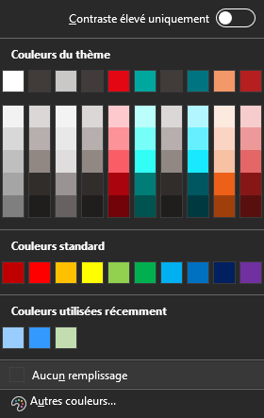
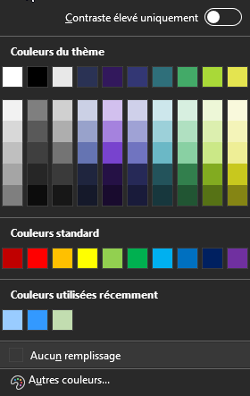
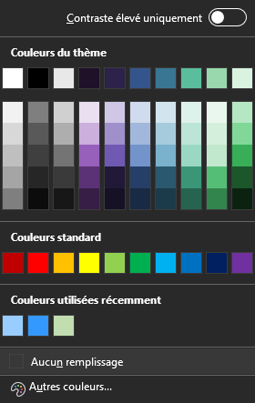
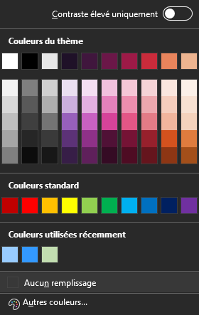
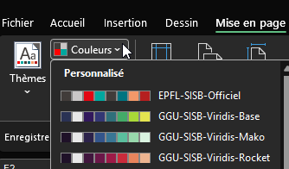
C:\Users\votrenom\AppData\Roaming\Microsoft\Templates\Document Themes

perle | taupe | rouge suisse | groseille | léman | canard | mont rose | vert d'eau | rose | acier | soufre | carotte | zinzolin | chartreuse | marron | ardoise

cac7c7 | 413D3A | FF0000 | b51f1f | 00a79f | 007480 | f39869 | C2DDB0 | ED6E9C | 4F8FCC | FBEE66 | EC6608 | 5C2483 | C8D300 | 5B3428 | 453A4C

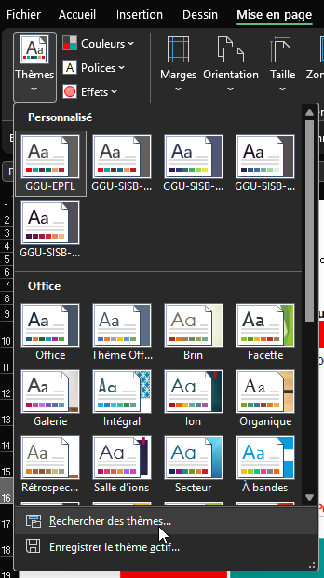
 |  |  |  |  |  |  |  |  |  |  |  |  |  |  |  | C:\Users\[NOM UTILISATEUR]AppData\Roaming\Microsoft\Templates\Document Themes
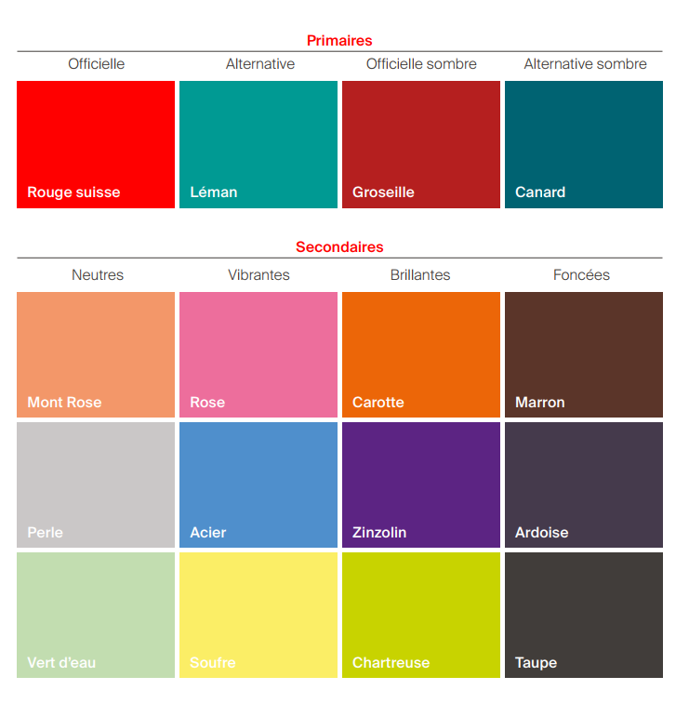
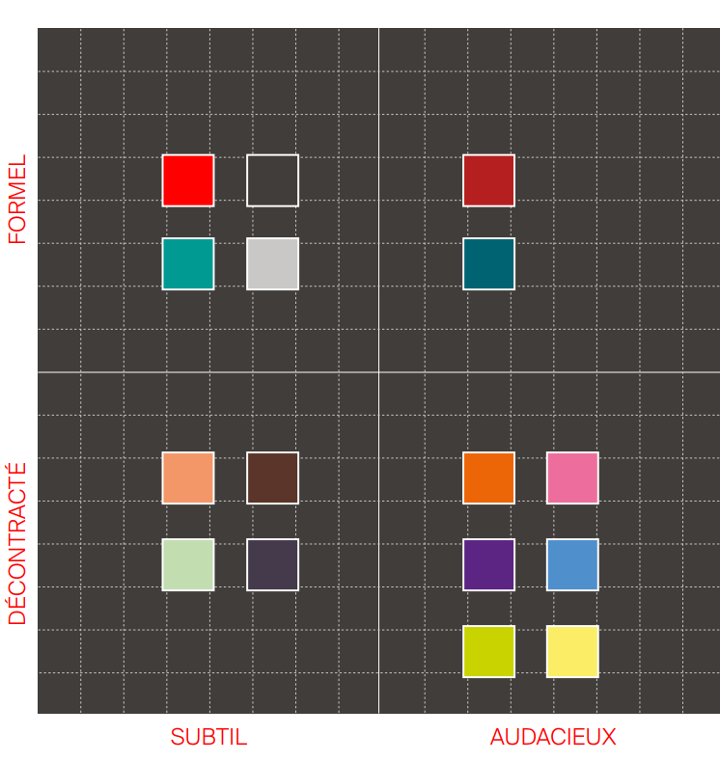
première lettre de votre prénom puis votre nom sans espace

 |  |  |  |  |  |  |  |  |  |  |  |  |  |  |  | EPFL | Viridis | Viridis Mako | Viridis Rocket

